Hoja1
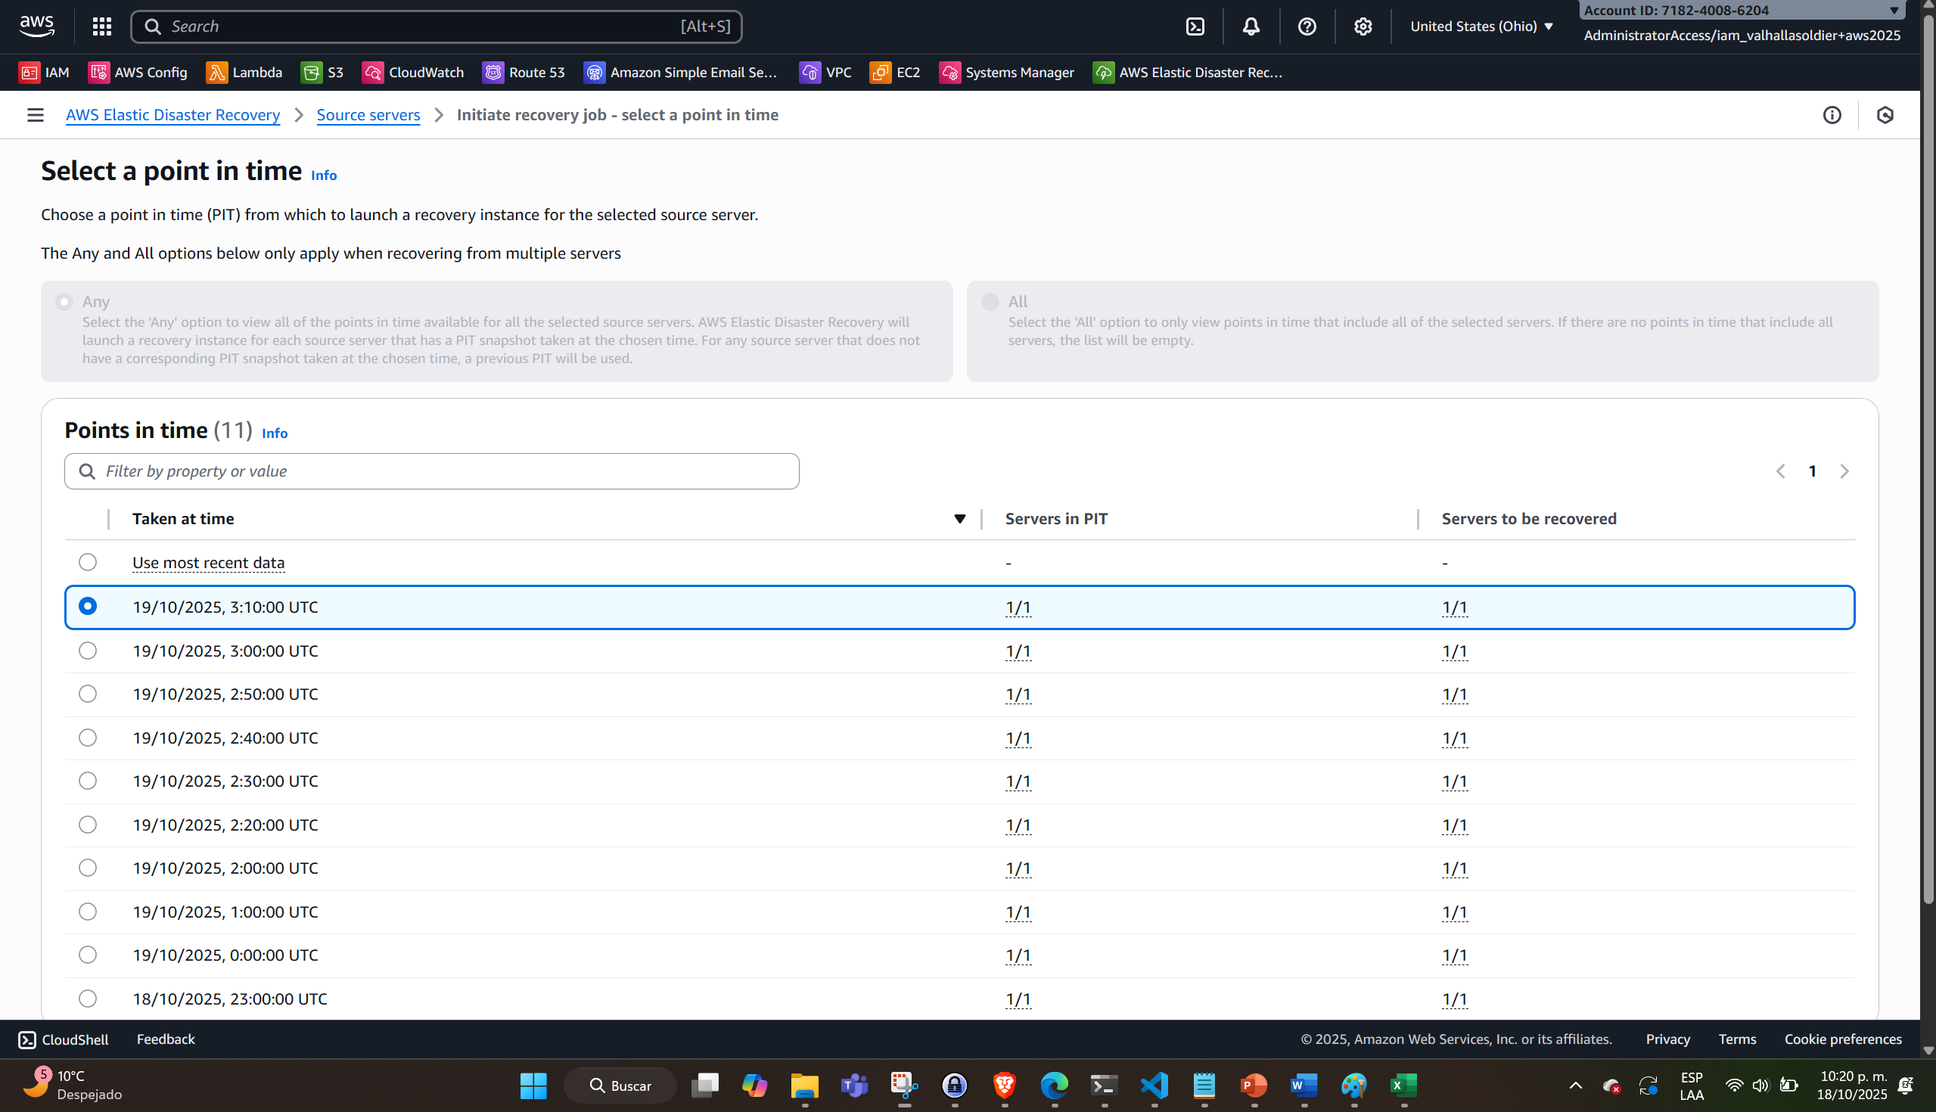
Paso | Inicio | Fin
Instalación del agente
Réplica inicial
Punto de control 1 - Actualización a V2 (N Virginia) | 9:30 pm | 9:35 pm
Failover Test - Drill (job) | 21:39:41 | 21:45:58
Pruebas cerradas | 21:50 pm | 22:00 pm | Clean-up
Punto de control 2 - Actualización a V3 (N Virginia) | 22:00 pm | 22:05 pm
Apagar Source VM - Falla sitio primario | 22:15 pm | 22:20 pm |  | Timestamp 22:10 | Esperar que el timestamp esté disponible
Failover (job) | 22:21:02 | 22:28:17
Pruebas en PROD (Contingencia) | 22:30 pm | 22:40 pm |  | Operación en Contingencia mientras el sitio primario se recupera

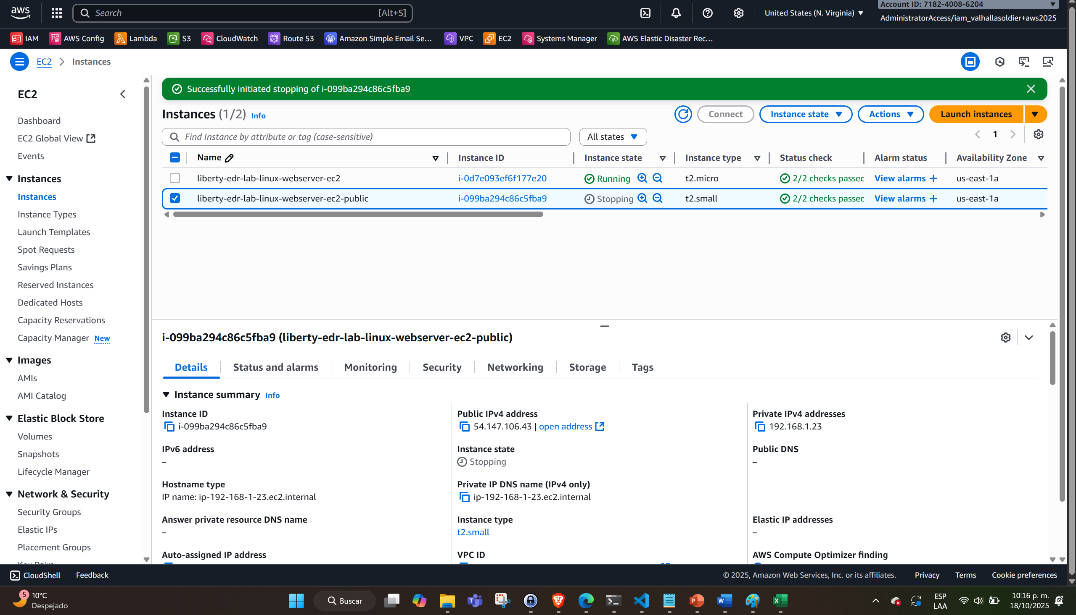
Réplica Failback | 09:08 pm | 9:33 pm | NO ESPERAR PARA INICIAR LA RÉPLICA (Sí esperar a que el agente suba - tarda unos 5 minutos)
Punto de control 3 - Actualización a V4 (Ohio) | 9:40 pm | 9:42 pm
Failback (job) | 22:03:12 | 22:14:19 | Snapshot disponible: 9:53 pm
Reprotect final | 22:17 pm | xxxxx

